BOLETÍN ESQUEMA
BALANCE TESORERÍA GENERAL POLICÍA NACIONAL

PROGRAMA ANUAL MENSUALIZADO DE CAJA - PAC

Del 01/12/2018 al 31/12/2018
EJECUCIÓN DEL PAC
Vigencia 2018 - Diciembre

0% | 1 | 0 | 0
10% | 1 | 0.99999660406 | 0.0026061201475
20% | 1
30% | 1
40% | 1
50% | 1
60% | 1
70% | 1

Gastos de Peronal
Gastos Generales
Transferencias
Inversión

 | 1-1 GASTOS DE PERSONAL
 | 100%
 | 1-2 GASTOS GENERALES NACION CSF
 | 100%
 | 1-3 TRANSFERENCIAS CORRIENTES CSF
 | 100%
50%
 | 3-8 INVERSION ORDINARIA NACIÓN CSF
 | 100%

25%
75%

0%
100%

785.690.346,51
11.445.116,56
67.134.924,38
149.208.629,00

Valores pendientes por ejecutar en cifras
Meta Propuesta
95,00%

Meta Alcanzada
99,92%

Pagos realizados
1.220.700.965.559,36
El PAC corresponde al monto máximo autorizado por el Ministerio de Hacienda y Crédito Público a los órganos ejecutores del presupuesto Nacional, para atender los diferentes pagos adurante el mes. El medidor de PAC establece el porcentaje pendiente por ejecutar en el año con corte de acuerdo con la fecha relacionada.

CUENTA ÚNICA NACIONAL - CUN PONAL 16-01-01

Saldo Anterior:
Saldo Final:

30 de Septiembre de 2018

31 de Diciembre de 2018
174.205.028.442,46


127.041.258.476,17

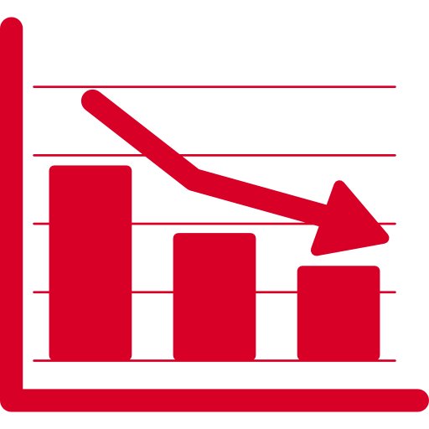
Disminuciones CUN:

87.177.149.027,26
Incremento porcentual


Aumentos CUN:
-27,07%

40.013.379.060,97

Corresponde a los saldos entregados en administración a la Dirección del Tesoro Nacional, mediante el traslado de recaudos de los fondos especiales de la Policía Nacional establecidos en la resolución 04378 de 2010.

INDICADOR DE INGRESOS DEL 01/01/2018 AL 31/12/2018

ACUMULADO PONAL
ACUMULADO DIRAF

50%
0% | 1 | 0 | 0
10% | 1 | 0.9654250765 | -0.26068068911
20% | 1
30% | 1
40% | 1
50% | 1
60% | 1
70% | 1
50%
0% | 1 | 0 | 0
10% | 1 | 0.99834095046 | -0.057579046916
20% | 1
30% | 1
40% | 1
50% | 1
60% | 1
70% | 1

25%
75%
25%
75%

0%
100%
0%
100%

Indicador de Ingresos
101,83%
Indicador de Ingresos
108,39%

Valor recaudado
Valor recaudado
$31.377.852.892,99
$209.888.560.356,55

El indicador de ingreso establece el monto recaudado por la Policía Nacional a través de las unidades a nivel nacional frente al valor proyectado a recaudar en la presente vigencia

PROGRAMACIÓN PAGO Noviembre

Nómina de Activos
Mesadas pensionales

27 de Diciembre de 2018

PAGOS REALIZADOS ENERO A DICIEMBRE 2018

Nóminas de Indemnización por vacaciones
Nóminas de indemnización
por incapacidad
Nóminas de compensación por muerte
Nóminas de cesantías definitivas

Enero
44 a la 54 2017 y 1 2018
NO PAGOS
12 a la 22 2017 y 1 a la 2 2018
59 a la 5 del 2017

Febrero
NO PAGOS
NO PAGOS
NO PAGOS
6 a la 14 del 2017

Marzo
NO PAGOS
NO PAGOS
1 a la 8 de 2018
12 a la 14 2017 y 1 2018

ABRIL
3 de 2018
NO PAGOS
NO PAGOS
NO PAGOS

MAYO
NO PAGOS
NO PAGOS
5 de 2018
NO PAGOS

JUNIO
9 a la 12 de 2018
2 y 3 de 2018
3 y 4 de 2018
NO PAGOS

JULIO
13 a la 21 de 2018
5 y 6 de 2018
NO PAGOS
4 y 5 de 2018

AGOSTO
22 a la 37 de 2018
6 de 2018
7 a la 10 agosto
NO PAGOS

SEPTIEMBRE
NO PAGOS
NO PAGOS
NO PAGOS
38 a la 52 de 2018

NO PAGOS
NO PAGOS
NO PAGOS
OCTUBRE
53 a la 57 de 2018

NOVIEMBRE
NO PAGOS
NO PAGOS
11 de 2018
NO PAGOS

58 a la 62 de 2018
NO PAGOS
12 de 2018
6.1 a la 7.2 de 2018
DICIEMBRE

Las nóminas a pagar por la Tesorería General se ordenan de acuerdo con el consecutivo que el beneficiario conoce y con el cual puede estar pendiente de los pagos. Los días de pago son informados mediante la polired y medios institucionales disponibles.
Nóminas de indemnización: Pagos correspondientes al reconocimiento económico efectuado por la disminución de la capacidad sicofísica ocasionadas en servicio activo
Compensación por muerte: Reconocimiento económico a los beneficiarios del personal fallecido en servicio activo
Cesantías Definitivas: Prestación social reconocida por la ley a los funcionarios (Oficiales, Suboficiales y Agentes) que se encontraban en servicio activo antes de la entrada en vigencia del decreto 4433 de 2004
Nóminas de Indemnización por vacaciones: Reconocimiento económico de las vacaciones dejadas de disfrutar por los funcionarios en servicio activo y que se encuentran retirados,o en uso de buen retiro.

Elaborado por: | SI. Pedro Julio Pardo Pardo
Revisó: | MY. Sandra Julieth Muñoz de los Rios

